상품제안서
브릿지스톤 TOUR B X 타이거우즈 에디션 6구 | 상품코드: S14188

 |  |  |  |  |  |  | 02-713-8555 | www.synergygift.co.kr
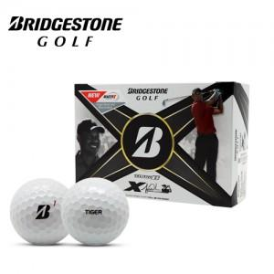

【상세/제작정보】 | <p>* 브랜드 케이스 재고 소진시 검정색 무지 하프케이스로 출고됩니다.</p><p>&nbsp;</p>

【인쇄/포장옵션】 | 풀칼라 / 포장지포장

【공급단가】 | 수량 | 30~ | 100~ | 300~ | 500~ | 1,000~
*VAT별도 | 단가 | 27,500원 | 27,060원 | 26,400원 | 25,740원 | 25,300원

【상품 URL】 | https://www.synergygift.co.kr:443/src/goods_detail.php?gdno=1752

